Prepare
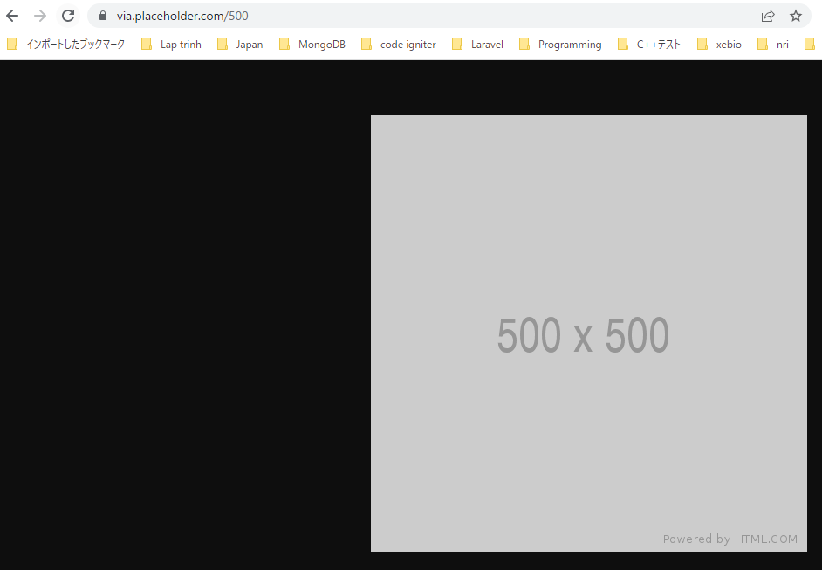
Trang cung cấp hình ảnh: https://placeholder.com/
size 500x500
 | https://via.placeholder.com/500

